ログイン画面
外部設計書 |  |  |  |  |  | チーム名 |  | あ
 |  |  |  |  |  | 画面名 |  |  |  |  |  | 作成者 |  |  | 更新者
 |  |  |  |  |  | システム名 |  |  |  |  |  | 作成日 |  |  | 更新日
 |  |  |  |  |  | 備考

 | 画面設計_新規登録画面
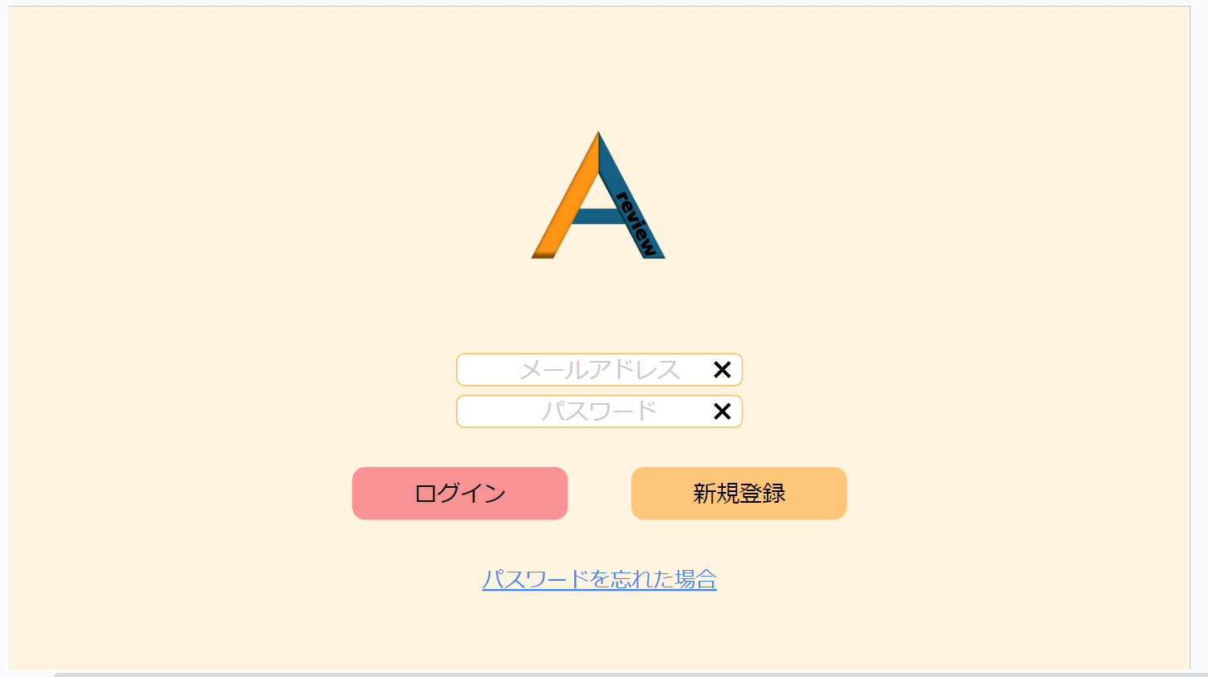

1
メッセージエリア

2

3

4
5

6

 | 機能設計
 |  | ページロード

 |  |  | 本画面では、ページロード時の処理はなし。
 |  |  | ログイン画面用.jspを表示する。

 |  |  | ④ログインボタン押下時

 |  |  |  | ボタン押下時、以下のエラーチェックを行う。
 |  |  |  | メールアドレス、パスワードが入力、または間違っていいるとき
 |  |  |  | 「メールアドレスまたはパスワードが入力されていないか、間違っています。」
 |  |  |  | というエラーメッセージを①に表示する

 |  |  |  | 上記エラーがない場合、以下のパスワードチェックを行う。
 |  |  |  | DBテーブルに格納されたメールアドレスとパスワードが一致するものがあるかを検索する。

 |  |  |  | 上記チェックにて、1件ヒットした場合は「名刺一覧検索」画面に遷移する。

 | 項目定義書

 | No |  | 物理名 |  | 論理名 |  | 画面型 |  | データ型(Java) | min | max | DBテーブル | DBカラム | 備考

新規登録機能
外部設計書 |  |  |  |  |  | チーム名 |  | あ
 |  |  |  |  |  | 画面名 |  |  |  |  |  | 作成者 |  |  | 更新者
 |  |  |  |  |  | システム名 |  |  |  |  |  | 作成日 |  |  | 更新日
 |  |  |  |  |  | 備考

 | 画面設計_ログイン画面

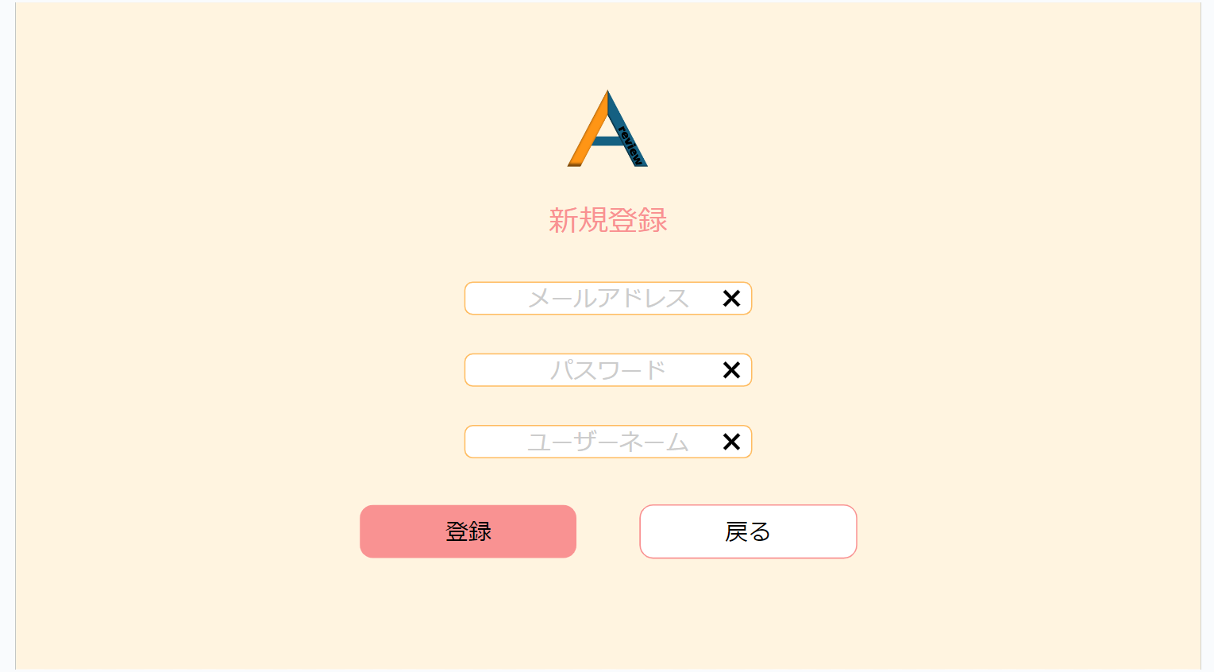

7

8

9

10
11

12
メッセージエリア

 | 機能設計
 |  | ページロード

 |  |  | 本画面では、ページロード時の処理はなし。
 |  |  | ログイン画面用.jspを表示する。

 |  |  | 2.④新規登録追加ボタンクリック時

 |  |  |  | ボタン押下時、以下のチェックを行う。
 |  |  |  | メールアドレス、パスワードを入力したとき、すでに同じメールアドレスとパスワードが入力されているときは、
 |  |  |  | ⑥に「すでに同じパスワードが入力されています」というエラーメッセージが表示されるようにする。
 |  |  |  | その後、それぞれのテキストボックスに入っているテキストをページのリロードで空にする。

 |  |  |  | 上記エラーがない場合、以下の登録手順を行う。
 |  |  |  | DBテーブルにメールアドレスとパスワードを追加する。
 |  |  |  | 上記の登録が成功した場合、ログイン画面に移行する

 | 項目定義書

 | No |  | 物理名 |  | 論理名 |  | 画面型 |  | データ型(Java) | min | max | DBテーブル | DBカラム | 備考

リスト機能
外部設計書 |  |  |  |  |  | チーム名 |  | あ
 |  |  |  |  |  | 画面名 |  |  |  |  |  | 作成者 |  |  | 更新者
 |  |  |  |  |  | システム名 |  |  |  |  |  | 作成日 |  |  | 更新日
 |  |  |  |  |  | 備考

 | 画面設計_リスト画面

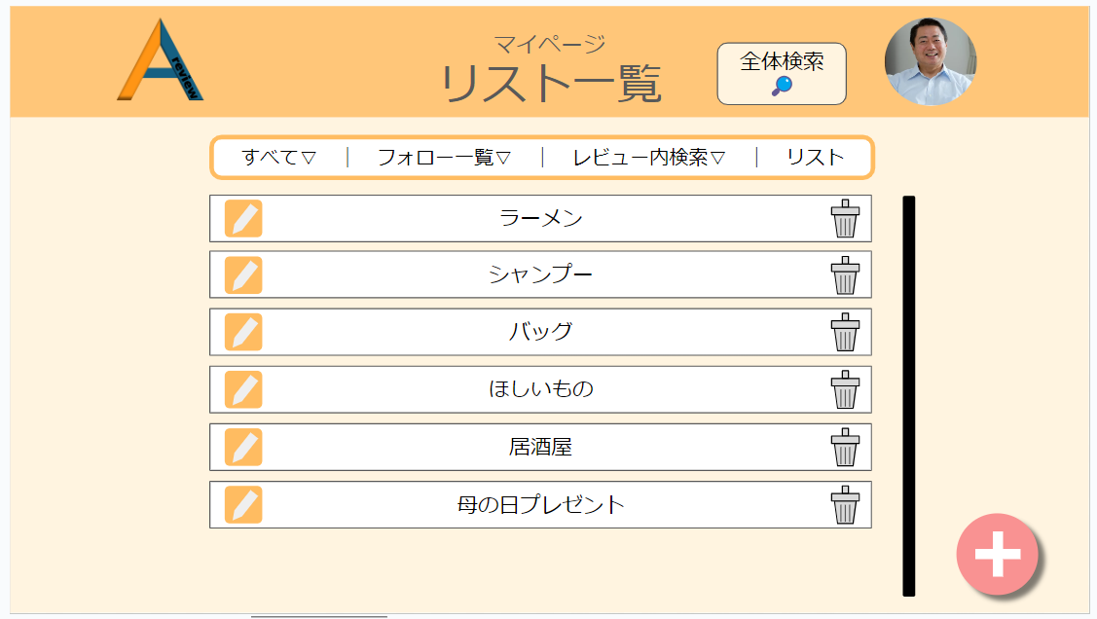
16

17
18
19
20

21
22

23

 | 機能設計
 |  | 1.ページロード

 |  |  | 本画面では、ページロード時の処理はなし。
 |  |  | リスト画面用.jspを表示する。

 |  | 2.⑯全体検索機能

 |  |  | ボタン押下時、以下の処理を行う。
 |  |  |  | 全体検索項目のテキストボックスと、カテゴリーに分けられた検索項目が一緒に出現する。
 |  |  |  | 全体検索では、フリーワード入力できるようになっておりLIKE演算子を利用した部分一致検索を行う。
 |  |  |  | カテゴリー検索では、あらかじめ決められたカテゴリーを検索する。

 |  | ㉑リストアイテム編集機能
 |  |  | リストアイテム編集アイコン押下時に以下の処理を行う。
 |  |  | ・名前の書き換えを可能にするため、リストアイデム後ごとのタイトルをテキストボックスに変更する。
 |  |  | ・並び替えが行えるように、項目自体にドラッグ＆ドロップの効果をつける。

 |  | ㉒リストアイテム削除機能
 |  |  | ゴミ箱アイコンをクリックしたとき、以下の処理を行う。
 |  |  |  | ・リストアイテムを削除するかどうかのダイアログが出現する。
 |  |  |  | ・ダイアログには「ほんとうに削除しますか？」のメッセージが表示され、「はい」か「いいえ」の選択肢が表示される
 |  |  |  | ・「はい」を押すと、選択したリストアイテムが削除され、「いいえ」を押すともとのリスト画面に戻る。

 |  | ㉒リストアイテム追加機能
 |  |  | リストアイテム追加ボタンをクリックしたとき、以下の処理が行われる。
 |  |  |  | ・新規リスト作成のモーダルウィンドウが展開される。
 |  |  |  | ・新規リスト作成のモーダルウィンドウには、リストの名前を入れられるテキストボックスと、
 |  |  |  | 「作成」、「キャンセル」のボタンが表示される。
 |  |  |  | ・「作成」ボタンを入力すると、

 | 項目定義書

 | No |  | 物理名 |  | 論理名 |  | 画面型 |  | データ型(Java) | min | max | DBテーブル | DBカラム | 備考

リスト編集機能
外部設計書 |  |  |  |  |  | チーム名 |  | あ
 |  |  |  |  |  | 画面名 |  | リスト一覧画面 |  |  |  | 作成者 | 松野竜也 |  |  | 更新者
 |  |  |  |  |  | システム名 |  |  |  |  |  | 作成日 | 2024-06-11 |  |  | 更新日 | 2024-06-12
 |  |  |  |  |  | 備考

 | 画面設計_リスト編集機能

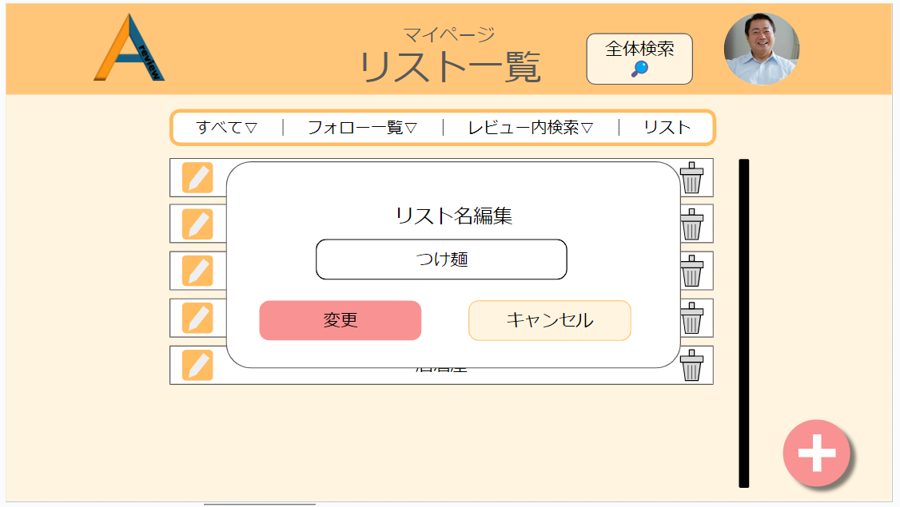
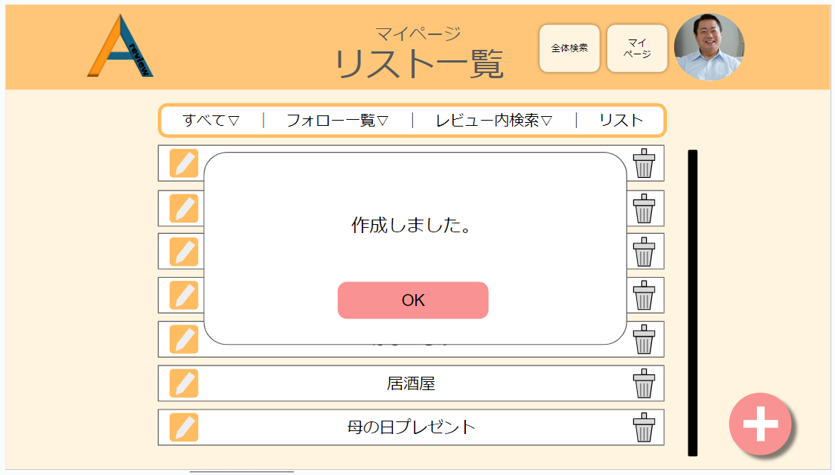
20

22
24
28
25

26
27
28

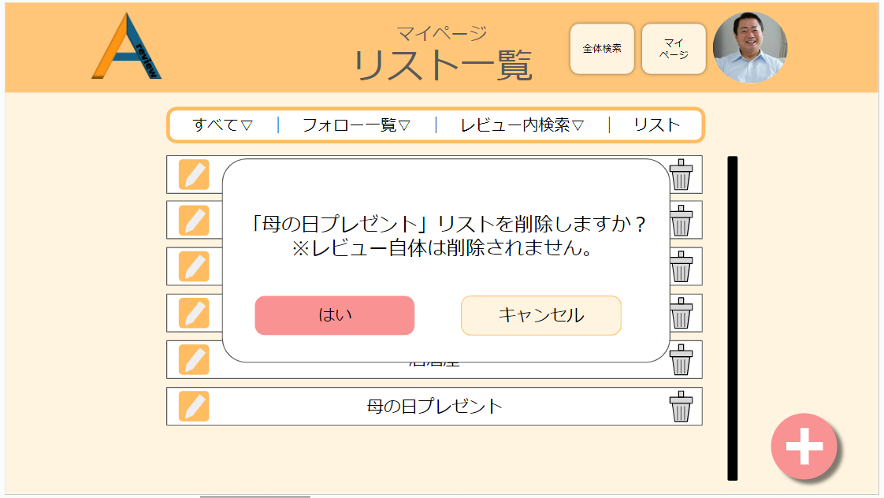
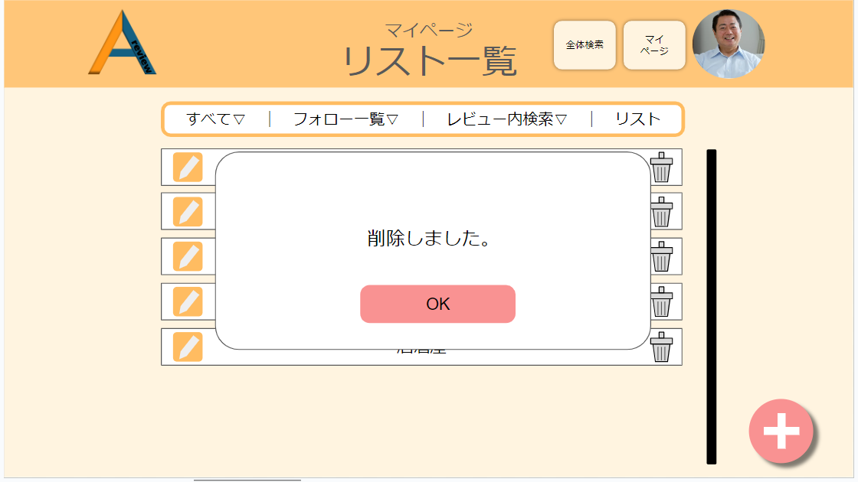

29
32

30
31
33

 | 機能設計
 |  | ㉔リスト名編集モーダルウィンドウ機能

 |  |  | ・本画面では、ページ移行は行わず、モーダルウィンドウ上で編集を行う。
 |  |  | ・㉕ではテキストボックス型を使い、そのまま名前が変更できるようにする
 |  |  | ・㉖の変更ボタンを押すと、㉘の作成完了モーダルウィンドウが表示される。
 |  |  | ・㉗のキャンセルボタンを押すと、モーダルウィンドウが削除され、その下のリスト一覧が表示される。

 |  | ㉙リスト削除機能

 |  |  | ・リストアイテム左端に表示されているゴミ箱アイコンをクリックしたとき、㉙のモーダルウィンドウが表示される。

 |  |  | ・リスト削除モーダルウィンドウ上では、削除メッセージと㉚削除決定ボタンと㉛キャンセルボタンが表示される。

 |  |  | ・㉚の削除決定ボタンをクリックすると、㉜の削除完了モーダルウィンドウが表示され、㉝のOKボタンを押せば、
 |  |  |  | リスト一覧からリストアイテムが削除される。

 |  |  | ・㉛のキャンセルボタンをクリックした場合は、選択したリストアイテムは削除されず、㉙のモーダルウインドウが消える。

 | 項目定義書

 | No |  | 物理名 |  | 論理名 |  | 画面型 |  | データ型(Java) | min | max | DBテーブル |  | DBカラム | 備考

リスト内部機能
外部設計書 |  |  |  |  |  | チーム名 |  | あ
 |  |  |  |  |  | 画面名 |  | リスト一覧画面 |  |  |  | 作成者 | 松野竜也 |  |  | 更新者
 |  |  |  |  |  | システム名 |  |  |  |  |  | 作成日 | 2024-06-11 |  |  | 更新日 | 2024-06-12
 |  |  |  |  |  | 備考

 | 画面設計_リスト編集機能

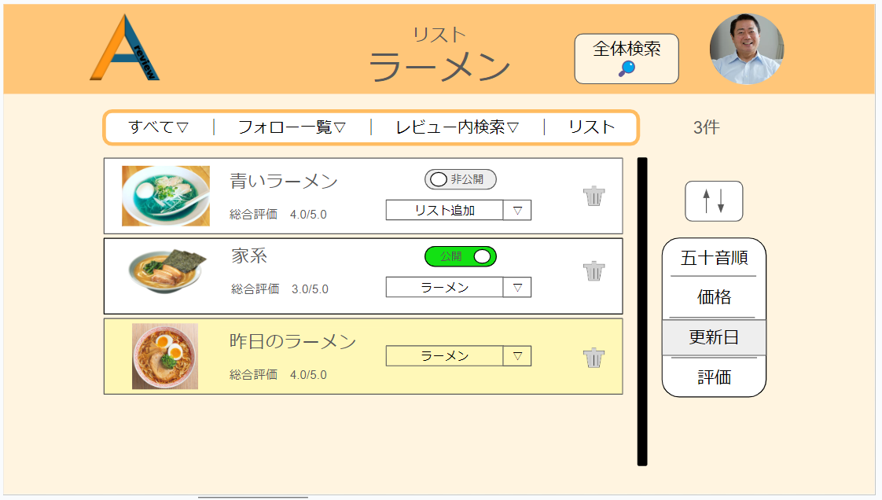
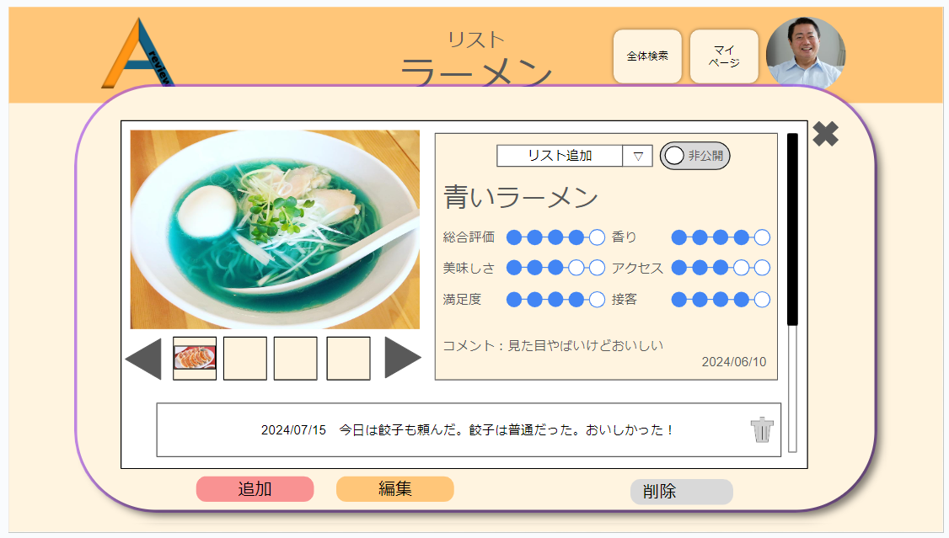
38

35
37
34
36

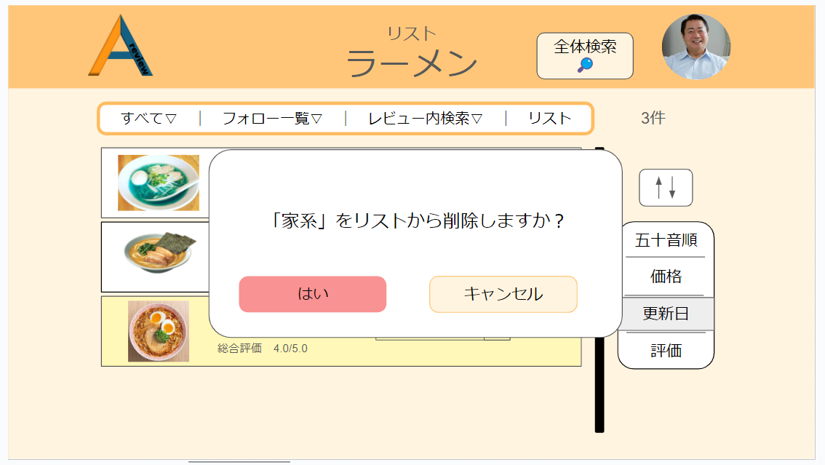
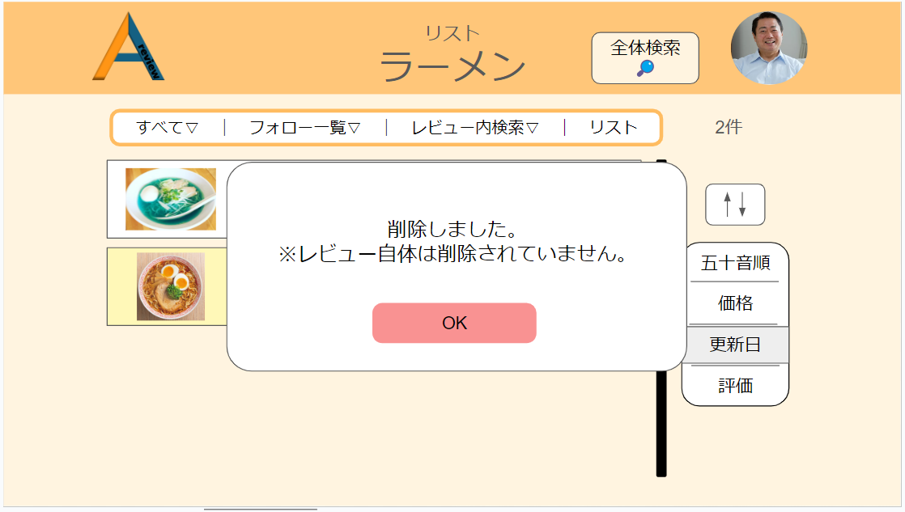

39
42

40
41
43

 | 機能設計
 |  | ㉞リスト内アイテム

 |  |  | ・本画面ではページ移行は行わず、モーダルウィンドウ上で編集を行う。

 |  |  | ・㉞のように、リストアイテム自体をクリックすると、㊳のようにアイテムの詳細が表示される。機能はマイページと同様である。

 |  |  | ・㉟の公開・非公開ボタンはクリックすることで、レビューを公開か非公開の状態に切り替えることができる。初期状態は公開。

 |  |  | ・㊱のリスト選択項目では、リストの一覧がプルダウンメニューとして表示され、

 |  | ㊴リストアイテム削除機能

 |  |  | ・㊲のゴミ箱アイコンをクリックすると、㊴の削除確認モーダルウインドウが表示される。

 |  |  | ・㊴の削除確認モーダルウインドウでは、リストアイテムをリストから削除する。リストから削除するだけであって、
 |  |  |  | レビュー自体のデータは削除されない。

 |  |  | ・㊵の決定ボタンをクリックすると、㊷のモーダルウインドウが表示される。
 |  |  |  | ㊸のOKボタンを押せば、モーダルウインドウは閉じる。

 |  |  | ・㊶のキャンセルボタンを押すと、削除の処理が中止し、㉞などが表示される。

 | 項目定義書

 | No |  | 物理名 |  | 論理名 |  | 画面型 |  | データ型(Java) | min | max | DBテーブル |  | DBカラム | 備考

他ユーザーマイページ
外部設計書 |  |  |  |  |  | チーム名 |  | あ
 |  |  |  |  |  | 画面名 |  | 他ユーザーマイページ画面 |  |  |  | 作成者 | 松野竜也 |  |  | 更新者
 |  |  |  |  |  | システム名 |  |  |  |  |  | 作成日 | 2024-06-12 |  |  | 更新日 | 2024-06-12
 |  |  |  |  |  | 備考

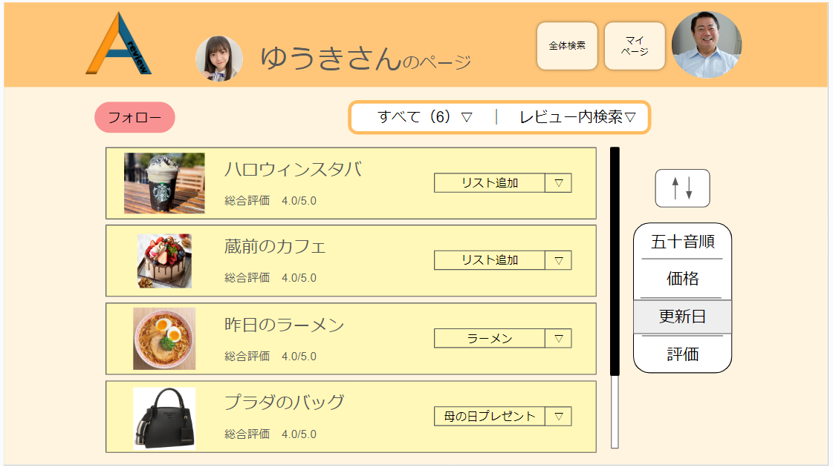
 | 画面設計_他ユーザーマイページ

45
46
44

47
48

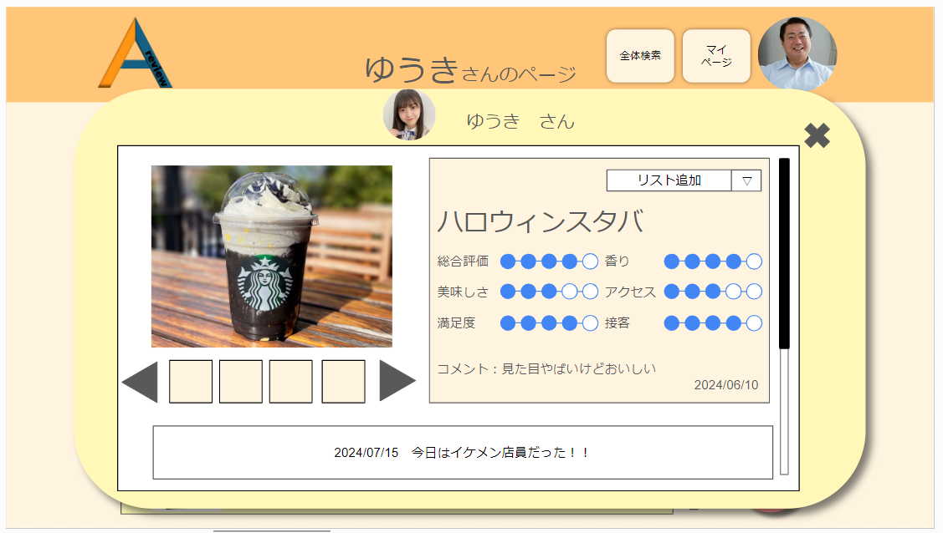
50
49
51

 | 機能設計
 |  | 他ユーザーマイページの表示方法

 |  |  | 全体検索で表示される詳細ページやフォロー一覧に表示されるユーザーアイコンをクリックしたとき

 |  | 他ユーザーマイページの機能

 |  |  | ㊹フォロー機能
 |  |  |  | ・

 |  | ㊴リストアイテム削除機能

 |  |  | ・㊲のゴミ箱アイコンをクリックすると、㊴の削除確認モーダルウインドウが表示される。

 |  |  | ・㊴の削除確認モーダルウインドウでは、リストアイテムをリストから削除する。リストから削除するだけであって、
 |  |  |  | レビュー自体のデータは削除されない。

 |  |  | ・㊵の決定ボタンをクリックすると、㊷のモーダルウインドウが表示される。
 |  |  |  | ㊸のOKボタンを押せば、モーダルウインドウは閉じる。

 |  |  | ・㊶のキャンセルボタンを押すと、削除の処理が中止し、㉞などが表示される。

 | 項目定義書

 | No |  | 物理名 |  | 論理名 |  | 画面型 |  | データ型(Java) | min | max | DBテーブル |  | DBカラム | 備考

